Sheet1
【コーディングでの厳守事項】 | 確認チェック
ファイル名/ディレクトリ名は半角のアルファベット(小文字)、数字、ハイフン、アンダーライン、ピリオドのみ。 ※ファイル名にマルチバイト文字やアルファベットの大文字、空白などは使わないでください
文字コード UTF-8（BOM無し）
改行コード LF
インデントはphpファイルの場合、半角空白4文字（HTML/CSS/Javascriptの場合は2文字でも可） ※タブは使わないでください

【ソースコード管理についての注意事項】 | 確認チェック
git-flowモデルに沿って開発をすすめます。 機能ごとに、developブランチから分岐させたfeatureブランチを作成し、そのブランチで実装をおこなってください。
git-flowの基本的な流れは以下の通りです。 1. developブランチからfeatureブランチを作成する 2. 実装する 3. 単体テストが完了したらdevelopへマージする 4. feaureブランチを削除する ※別の機能や画面の実装を行うときは、再度1.から行う
masterブランチ、developブランチに直接コミットはしないでください。

【実装上の注意事項】 | 確認チェック
環境によらない共通の設定は \application\config\my_config.php に記述してください。
環境ごとに異なる設定（URLやディレクトリパスなど）は \application\config\<環境名>\config.php に記述してください。
基本的に \application\config\ 内のファイルは修正しないでください。修正が必要な場合は、理由を明記の上、ご相談ください。ただし、my_config.php, config.phpファイルは変更しても問題ありません。
メールの送信は、メール送信用モデル \application\models\sendmail_model.php を使用してください。 mb_send_mail()などのPHP組み込み関数は使わないで下さい。
メール送信におけるメール本文は \html\mailbody\ にメールごとにテキストファイルを作成し、読み込む実装にしてください。コントローラ、モデルにはメール本文を書かないでください。
単一テーブルへのアクセスは、\application\models\db\ のモデルを使用してください。
複数テーブルへアクセスするモデルやDB以外のモデルは \application\models\ に適当なモデルを作って下さい。
データベース構造の変更はしないでください。 テーブルやカラムの追加など変更する必要がある場合は、理由を明記の上、ご連絡ください。こちらで修正します。
マジックナンバーは使用しないでください。マジックナンバーは my_config.php に定義してください。
逆に文字列やテーブルのカラム参照においては、別名を定義する必要はありません。
管理画面等でCSV出力機能がありますが、DBから一度に全件取得する実装はしないでください。 DBから取得する件数は最大1000件とし、1000件取得→CSVファイル出力→次の1000件取得→…を繰り返して全件を出力してください。
CSVファイル仕様は以下の通りです（excelで読み込めるCSV形式となります）。 文字コード：シフトJIS 改行コード：CR + LF 項目：ダブルクォートで囲む ※\application\helpers\utility_helper.php に、配列からCSVの１行を出力する関数csv_format_item() があります。動作実績もある不具合の無い関数ですので、特に理由のない限りこれを使用してください。
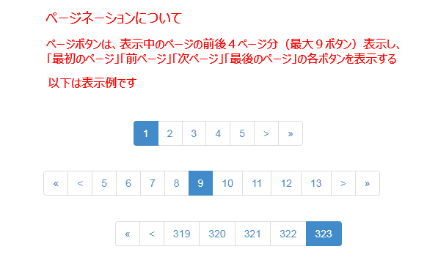 一覧表示のページネーションは下記の仕様でお願いします。また、１ページあたりの表示数は100件です。
フォームの送信は、AJAXを使用してください。 サーバーから情報を受取る場合は、特に理由がない場合は JSON で受信してください。 フォームのバリデーションは、フロント（javascript）でやってもサーバー（php）でやってもどちらでも構いません。
フロントの下記の機能は即時反映ではなく、管理画面での承認にて反映されます。そのため、申請時にはそれ用のテーブルに保存しておきます。フォームの内容はJSONで保存しておきます。 ・バスコース変更 ・練習コース変更 ・休会届 ・退会届 ・基本情報変更

